Blad1
Milersättning - genomförd avelsvärdering
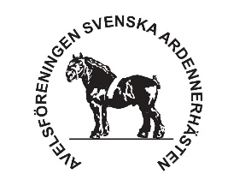

Milersättning går att ansöka om för hingstar som genomfört avelsvärdering.
25 kr per mil, dock max 2000 kr per hingst.
Ersättning gäller tur och retur från den adress som hingstens ägare bor på.
Kampanjen gäller tom 2030, är endast för medlemmar.
Ansökan ska vara inskickad senast en månad efter att hingsten har avelsvärderats till:
ekonomi@ardennerforeningen.nu
Eva Pettersson, Melösagatan 38, 387 95 Köpingsvik

Hästägare
Kontonr

Datum | Resa från | Resa till | Hingstens namn | Milers
ååmmdd |  |  |  | antal mil ToR

 |  |  | Summa mil: | 0
 |  |  | Mil x 25 kr = | 0

